2019_05_data
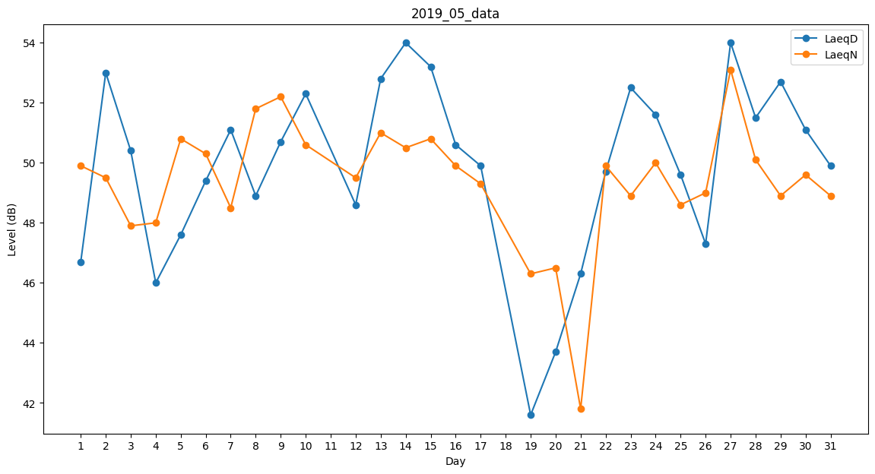
Day | LaeqD | LaeqN
1 | 46.7 | 49.9
2 | 53 | 49.5
3 | 50.4 | 47.9
4 | 46 | 48
5 | 47.6 | 50.8
6 | 49.4 | 50.3
7 | 51.1 | 48.5
8 | 48.9 | 51.8
9 | 50.7 | 52.2
10 | 52.3 | 50.6
11 | 49 | 0
12 | 48.6 | 49.5
13 | 52.8 | 51
14 | 54 | 50.5
15 | 53.2 | 50.8
16 | 50.6 | 49.9
17 | 49.9 | 49.3
18 | 50.5 | 0
19 | 41.6 | 46.3
20 | 43.7 | 46.5
21 | 46.3 | 41.8
22 | 49.7 | 49.9
23 | 52.5 | 48.9
24 | 51.6 | 50
25 | 49.6 | 48.6
26 | 47.3 | 49
27 | 54 | 53.1
28 | 51.5 | 50.1
29 | 52.7 | 48.9
30 | 51.1 | 49.6
31 | 49.9 | 48.9

